ChangeLogs
Fecha registro | URL Planilla | Version Anterior | Version Nueva | Cambios | Antes | Despues
1/19/2024 | Original Control Ocasa v4.0 | 3.0 | 2024-01-03 | 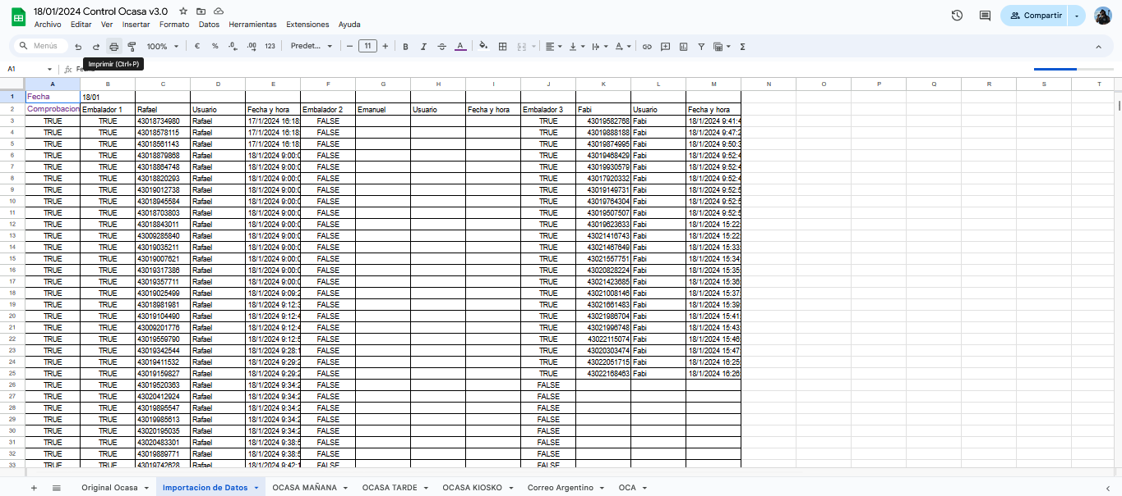 Se implemento un contador de paquetes embalados ya que si bien la planilla de Control de Embalaje si cuenta con un contador, este no se importaba a la de Control OCASA, y por tanto el colaborador no sabia cuanto era el total de pedidos que debia entregar a la colecta, ademas, el contador existente en Control de Embalajes nunca funcionaba bien y siempre arrojaba uno o dos numeros por debajo del total real, por tanto, a partir de ahora se importan desde Control de Embalaje la columna O que es la que tiene los totales embalados por cada embalador. Ademas las celdas nuevas y sus funciones son las siguientes: P2 "Totales x Dia": Es un contador de TODOS los paquetes embalados del dia, como dije arriba, el de Control de Embalaje no funcionaba bien por tanto se reemplaza por este que si funciona. R2 "Totales Mañana": Hasta tanto no se termine la colecta de la mañana, el colaborador se guia por la celda P2 para saber cuantos paquetes embalados hay y debe entregar, en el momento que se cierra la colecta se introduce en esta celda la cantidad de paquetes entregados (mas los cancelados tambien), y de esta forma el colaborador setea el total de paquetes en la mañana. S2: Cuando R2 no es vacio, es decir, el colaborador introduce la cantidad entregada, se fija la fecha y hora en que se realizo el cambio. R3 "Totales Tarde": Es el resultado de la resta entre los Totales del Dia y los Totales Mañana, de esta manera el colaborador sabe cuantos paquetes embalados debe entregar por la tarde. | 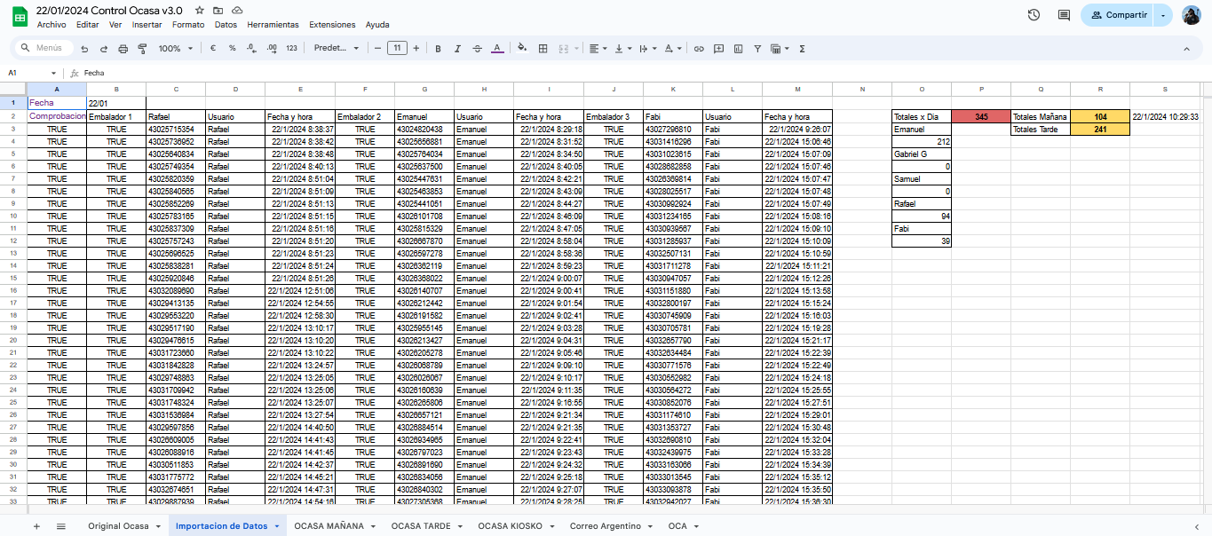
1/25/2024 | Original Control Ocasa v4.0 | 2024-01-03 | 2024-02-03 | 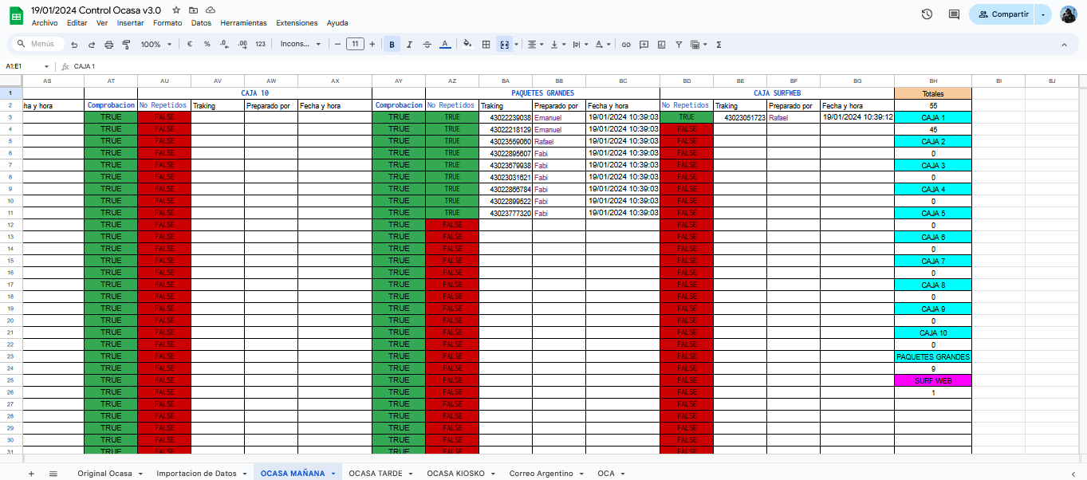 En base al contador implementado en Importacion de Datos, se creo una dependencia del mismo en las hojas "OCASA MAÑANA" y "OCASA TARDE" para no tener que ir de hoja en hoja para corroborar la cantidad de paquetes embalados a entregar, las nuevas celdas y sus funciones son: BJ2 "Total embalados": Este contador tiene 2 instancias, en tanto R2 en Importacion de datos sea 0 o este vacio, va a heredar su valor de P2 en Importacion de Datos, cuando el colaborador cierre la colecta e introduzca un valor en R2, BJ2 va a empezar a heredar de dicha celda. Ademas, se creo una columna nueva para los cancelados, hasta este momento, si habia uno, era borrado de la planilla y no quedaba registro de el, ahora, ademas de borrarlo de la caja, se anotan en la columna BI. Se creo tambien un formato condicional para la celda BH2, para que se ponga en verde cuando la cantidad de paquetes piqueados (mas los cancelados), coincida con la cantidad de paquetes embalados que fijuran en BJ2, y de esta manera poder hacer una corroboracion muchisimo mas rapida. | 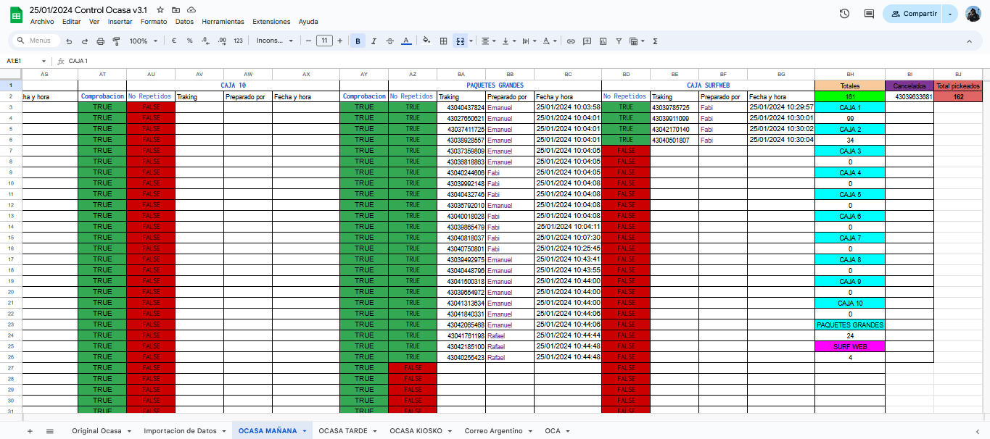
2/20/2024 | Original Control Ocasa v4.0 | 2024-02-03 | 2024-03-03 | 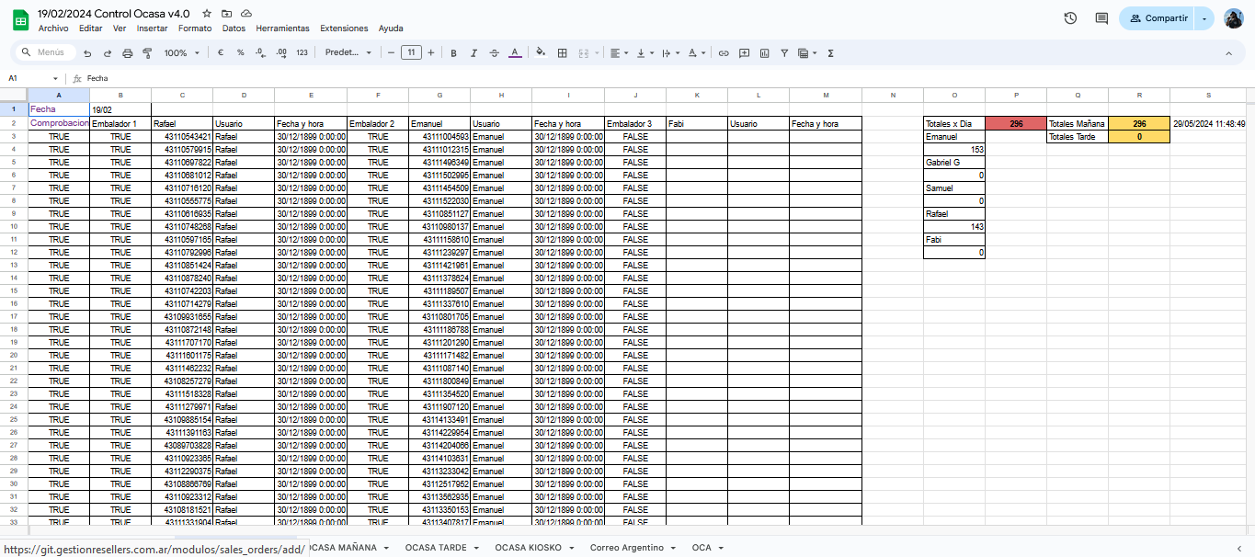 Se creo un nuevo formato condicional para las 3 columnas de Tracking, para que se pinten de gris si el codigo del paquete se encuentra en cualquiera de las cajas tanto en OCASA MAÑANA como en OCASA TARDE, es decir, si el paquete fue piqueado por el colaborador de garage, se va a pintar de gris, si bien el la imagen no se ve porque no fue el caso, de haber un cancelado, hay un segundo formato condicional que hace que la celda se pinta de rosa si el codigo del paquete se encuentra en la columna de Cancelados, tanto en OCASA MAÑANA como en OCASA TARDE | 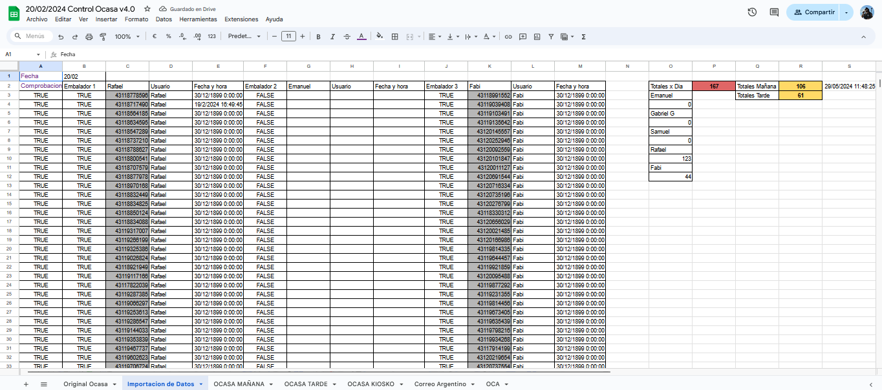
2/8/2024 | Original Control Ocasa v4.0 | 2024-03-03 | 4.0 | Se le dio una nueva cara a la planilla y se cambiaron de lugar y color muchisimas cosas para que sea mas facil de entender y usar la planilla, primero y principal, se movieron los totales del margen derecho al margen izquierdo como se ve en la foto, para poder inmovilizarlos y que el usuario pueda desplazarse hacia la derecha sin dejar de ver nunca los totales, y ademas se inmovilizaron las filas 1 y 2 para que el total y los contadores sean siempre visibles aunque el colaborador se desplaze hacia abajo. | 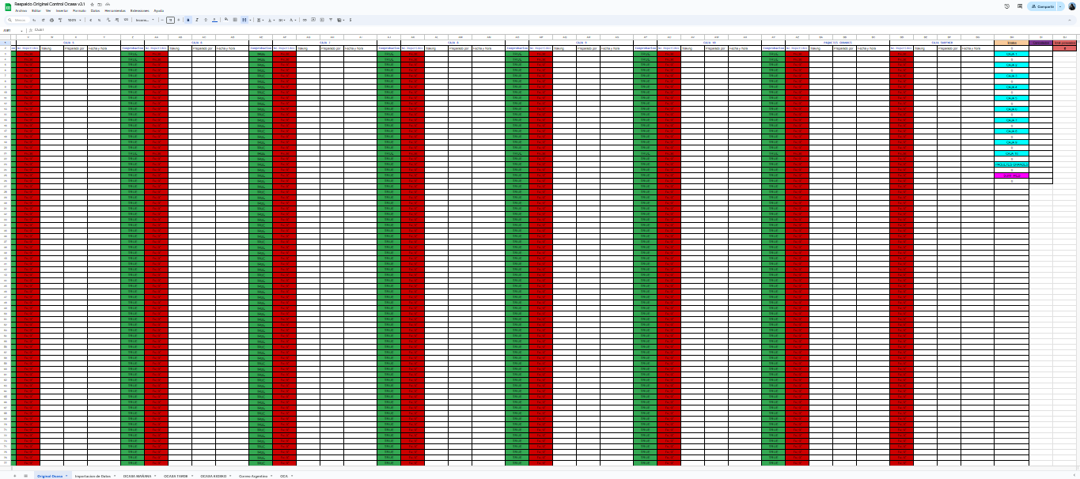 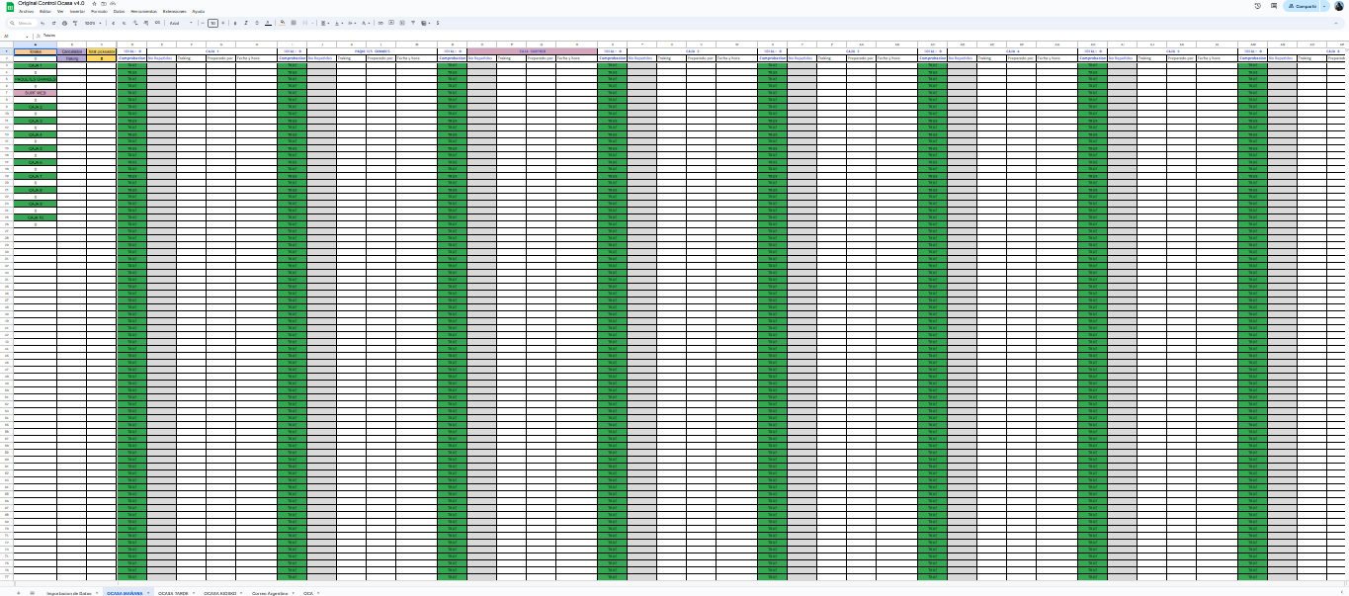
2/8/2024 | Original Control Flex v5.2 | 2.0 | 3.0 | Se le dio una nueva cara a la planilla y se cambiaron de lugar y color muchisimas cosas para que sea mas facil de entender y usar la planilla, primero y principal, se movieron los totales del margen derecho al margen izquierdo como se ve en la foto, para poder inmovilizarlos y que el usuario pueda desplazarse hacia la derecha sin dejar de ver nunca los totales, y ademas se inmovilizaron las filas 1 y 2 para que el total y los contadores sean siempre visibles aunque el colaborador se desplaze hacia abajo. | 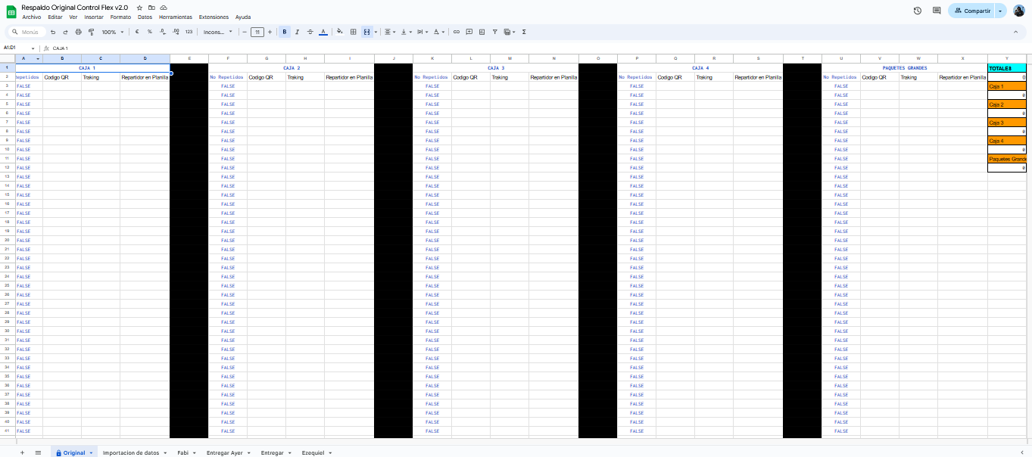 | 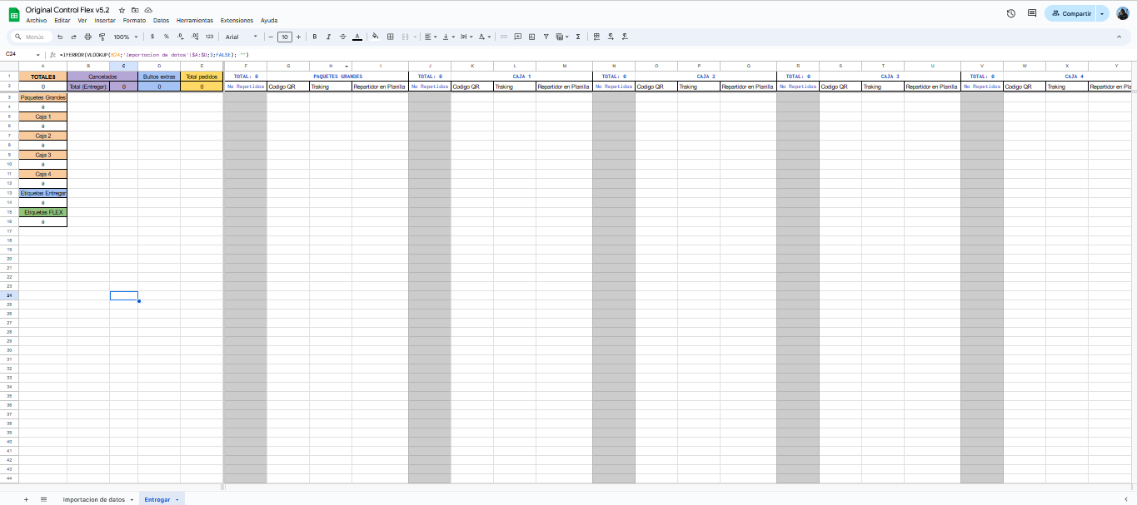
22/02/2024 | FLEX 2024 |  |  | Se creo una nueva tabla de formatos condicionales para tener una ayuda visual a la hora de embalar los paquetes ya que como se ve en la primera foto, no existia ninguno. Los nuevos colores son: Columna N (Tracking): Verde: Gestion Resellers Violeta: MallWeb (Etiqueta Entregar, los que son Flex de MallWeb no tienen color por ser mayoria) Celeste: SurfWeb Amarillo: RMA Rojo: Problema Columna P (Repartidor): Rosa: Ezequiel (Entregar no tiene color por ser mayoria) Ademas, se modifico la formula que existia en la columna N que lo que hacia era extraer solo el numero de Tracking del codigo QR escaneado, por tanto, las etiquetas de Entregar se piqueaban directamente en la columna N, haciendo posible que existan duplicados de estas etiquetas, pues el filtro de valor unico solo esta en la columna Q, por eso, lo que se hizo fue lo siguiente, la formula en la columna N ahora consulta si el largo del texto en Q es mayor a 15 caracteres, de no serlo no extrae nada de lo que haya en Q y lo vuelca en N sin modificarlo, si es mas largo que 15 caracteres (un codigo de Entregar tiene alrededor de 9 caracteres y un codigo QR de flex tiene mas de 50), realiza su funcion anterior y extrae solo el numero de Tracking, de esta manera, el piquear los paquetes es mas rapido pues no hay que moverse de celda nunca, y ademas, YA NO PUEDE HABER DUPLICADOS DE ENTREGAR, pues ahora se piquean en la columna que tiene el filtro de valor unico.
15/05/2024 | Original Seriales Guardados |  | 1.0 | 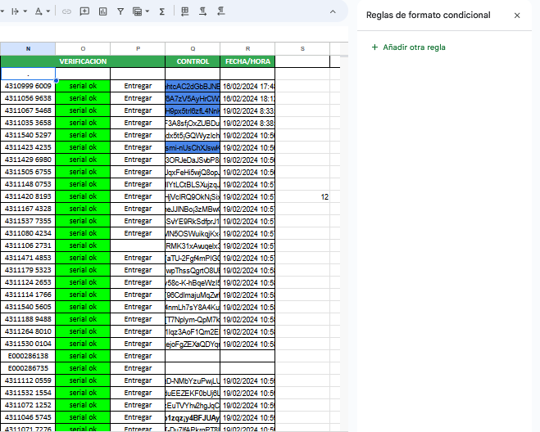 Se creo una plantilla base para guardar seriales, que cuenta con un contador en la celda D1, y ademas, toda la columna B funciona como un verificador de unicidad de los seriales cargados, por tanto, de haber alguno repetido, la celda correspondiente se pinta de rojo y da FALSE. La hoja esta pensada para ser duplicada y usada donde sea necesario, tanto en los full, como en cualquier planilla de guardado de seriales, o al cargar un aereo. | 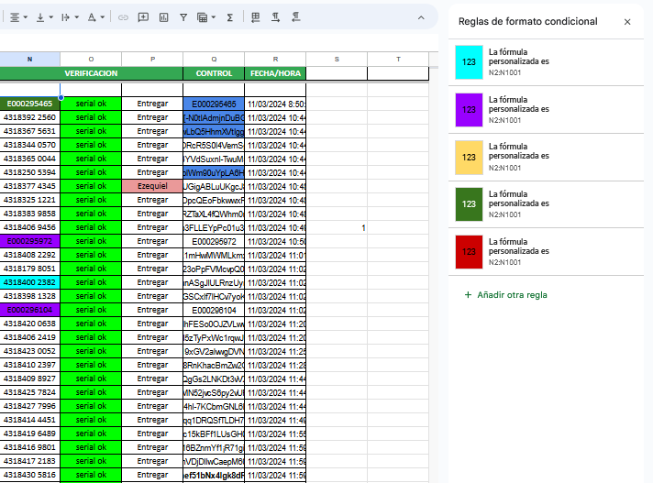 | 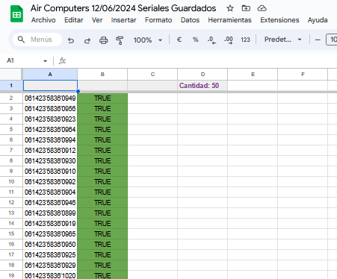
20/03/2024 | FLEX 2024 |  |  | Se actualizo la hoja de Mapeo de Zonas ya que estaba bastante desordenada, habia muchas localidades que se repetian en distintos partidos, partidos etiquetados como Zona 1 cuando eran Zona 3 y viceversa, ademas del gran hecho de que CADA precio de cada localidad estaba escrito a mano, por lo tanto, modificar los precios era un proceso un tanto largo. Se crearon 4 nuevas celdas como se ve en la segunda foto que almacenan los 4 precios fijos (CABA, ZONA 1, 2, y 3), de esta manera, la celda perteneciente al precio del partido, hereda de la que le corresponde segun su zona, y a su vez, el precio de cada localidad dentro del partido, hereda su precio de la celda con el precio del partido. Ademas se revisaron uno por uno las localidades repetidas y se eliminaron, ademas de revisar a que zona realmente corresponde cada partido, por lo que a la hora de modificar los precios, solamente hay que editar las 4 celdas nuevas. Y como gran cambio ademas, se modifico la manera en que las hojas donde se vuelcan los pedidos del dia toman el repartidor que les corresponde, antes, cuando un colaborador escribia una zona, esta salia de una lista de opciones creada a mano que no heredaba de esta hoja, por tanto, una modificacion en esta hoja no afectaba en la lista, ahora, la lista de opciones de localidades se hereda de la hoja, por tanto, si se agrega una nueva zona en Mapeo de Zonas, esta va a aparecer automaticamente en las hojas donde se cargan los pedidos para poder seleccionarla, esto ademas evita que se elijan zonas que no correspondan, o que por ejemplo se ponga como localidad "CABA" cuando CABA no es una localidad per se, y de hecho tiene 2 repartidores, por tanto, es necesario cargar correctamente que localidad es la del paquete | 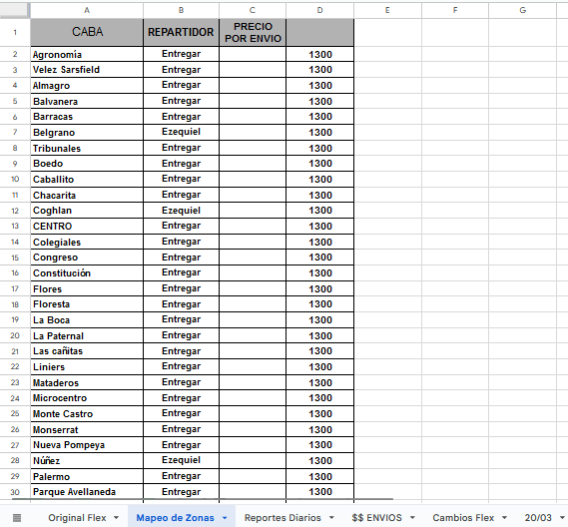 | 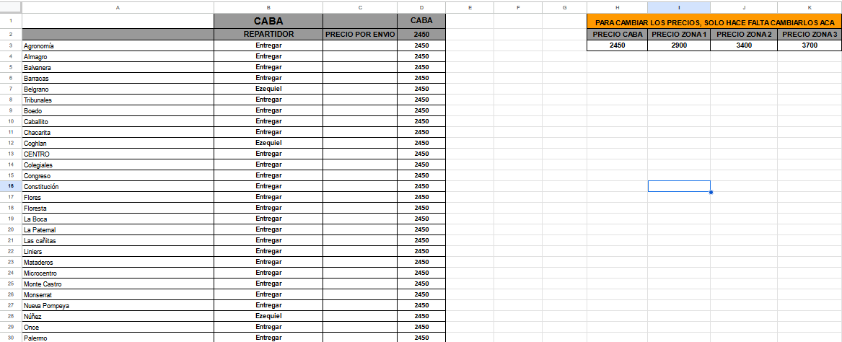
5/7/2024 | Doble Colecta Original Control Flex v5.3 |  | 2024-03-05 | Se creo una version alternativa de Original FLEX que se encuentra preparada para recibir 2 colectas de Entregar en el dia, de la misma forma en que trabaja la planilla de OCASA, las celdas agregadas o modificadas son las siguientes: - Importacion de Datos: J9: "Total Mañana", es el total de paquetes embalados en tanto la celda K9 este vacia, de ocurrir lo contrario, si K9 es igual a "No paso", el contador se vuelve 0 para que todos los paquetes embalados pasen al contador de la tarde, si K9 es igual a "Ok", en L9 se pondra la hora y fecha en que este cambio sucedio, y a partir de ese momento, el contador pasara a ser el total de paquetes que hayan sido embalados ANTES del horario de corte fijado en la celda L9. K9: "Colectado", cuando la colecta de la mañana pasa, se pone "Ok" y en la celda L9 se fija la hora y fecha en que sucedio el cambio. L9: "Hora Cambio", guarda la hora y fecha en que se haya introducido un dato en K9, ya sea "Ok", o "No paso". M9: "Total Mediodia", es el contador de la pasada del mediodia, en tanto K9 este vacia, sera 0, en el momento que no lo sea, si K9 es igual a "No paso", M9 sera igual a I9, que es la cantidad total de embalados en el dia, si K9 es igual a "Ok", M9 es igual a la resta que resulta de I9 (todos los paquetes embalados) menos J9 (los paquetes que se fueron a la mañana) - Entregar Mañana: E2: "Total pedidos", ahora recibe su valor de J9 en Importacion de Datos - Entregar Mediodia: Es una nueva hoja que funciona igual que la otra pero su contador en E2 hereda de M9 en Importacion de Datos
5/10/2024 | Original Control Flex v5.2 | 5.0 | 2024-01-05 |  La planilla de FLEX ahora cuenta también cuantas etiquetas de Entregar hay, funciona con una formula que cuenta todas las etiquetas que empiecen con la letra E o I, ademas, por consiguiente y restando el resultado del total de pedidos pickeados, devuelve tambien la cantidad de Etiquetas FLEX. | 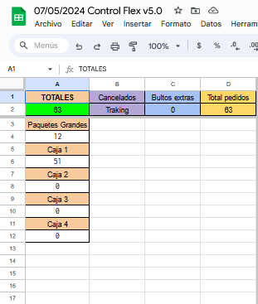 | 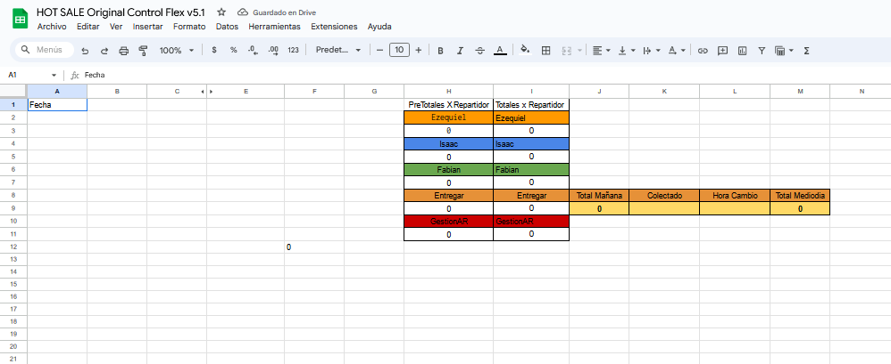 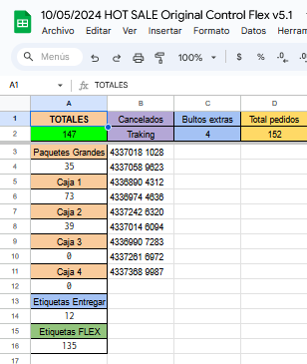
5/13/2024 | Original Control Flex v5.2 | 2024-01-05 | 2024-02-05 |  Se arreglo un problema recurrente en la planilla de Flex, que ocurria al pasar los cancelados de "Entregar" a "Problema", lo que rompia el contador de los totales porque esos paquetes dejaban de contar en la totalidad de pedidos a preparar y dificultaba la corroboración de que coincidan los bultos entregados con los pedidos del dia. Ahora, como se puede ver, la celda J9 indica la cantidad de pedidos EMBALADOS, y, en tanto la celda K9 este vacia, cuenta todos los pedidos cuyo repartidor sea Entregar, al escribir Ok en el momento del corte (luego de que se vaya la colecta de la mañana), se toma la hora en que ese "Ok" se introdujo, a partir de alli, la celda J9 traera como resultado todos los pedidos cuyo repartidor sea "Entregar", pero que se hayan embalado antes de la hora especificada en L9, ademas, una vez el contador en J9 sea mayor a 0, el contador en M9 traera como resultado la resta entre todos los pedidos del dia, menos los pedidos que salieron a la mañana, asi, se puede saber cuantos debe haber en la colecta del mediodia, de forma similar a como trabaja la planilla de OCASA. Tambien se modifico el contador de cancelados por la misma razon, de esta manera, solo suma los cancelados si aun no fueron etiquetados como un problema, cuando lo sean, no los va a sumar a la celda C2, y por tanto, el contador de totales va a ser funcional inclusive cuando se revisite la planilla en dias posteriores. | 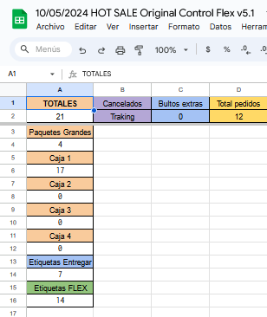  | 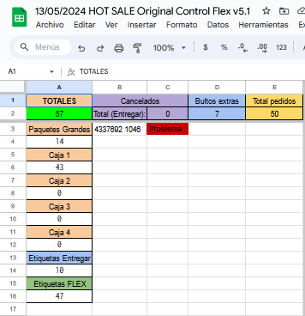 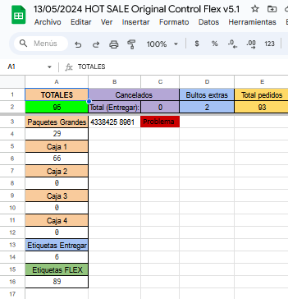
6/3/2024 | Horario Mercadería Entrante 2024 | 1.0 | 2.0 |  Se modifico la planilla de Mercaderia Entrante con un nuevo codigo de color, y una nueva columna con valores por tabla que determinan el color del pedido, para reforzar la buena comunicacion entre Compras y Deposito, ya que ocurria con frecuencia que la mercaderia llegaba sin que Deposito este notificado, lo cual incurre en claros problemas de como se manejan los espacios dentro del Deposito, de la misma manera en que, si la mercaderia que va a ingresar figura en la planilla, se evitan problemas de superposicion de proveedores, los cuales tambien eran bastante comunes al momento de mofidicar esta planilla, y se espera que con el tiempo se reduzcan estos problemas. Los colores nuevos y sus significados son: Rojo: La mercaderia llego pero no estaba en la planilla Naranja: La mercaderia llego el mismo dia en que se cargo en la planilla Verde: La mercaderia llego y figuraba en la planilla, al menos con un dia de anticipacion | 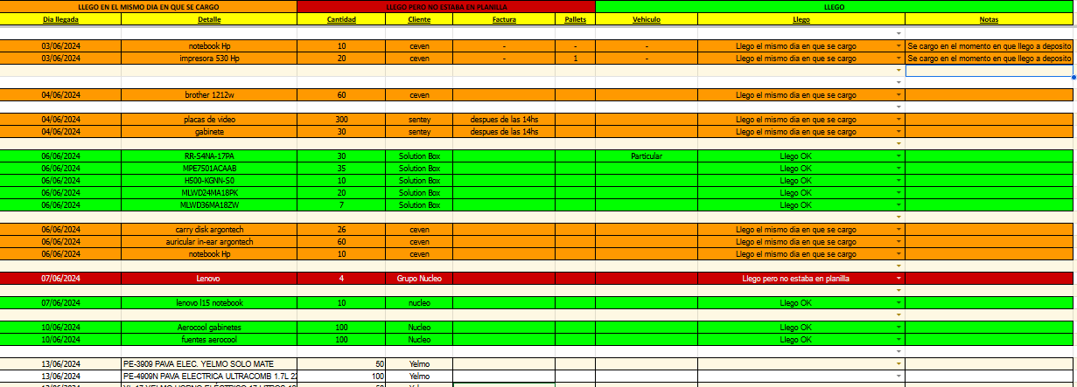
6/11/2024 | Control Mercaderia Devuelta Garage |  | 1.0 | Se creo una nueva planilla para llevar un registro en garage de toda la mercaderia que se devuelve al proveedor, ya sea al momento de recibir la misma por defecto en la caja o en el producto, o como devolucion por parte de compras. La planilla cuenta con las columnas de Serial, Modelo, Proveedor y Defecto, asi como tambien la de Orden de Compra y una columna con la fecha que se introduce automaticamente al cargar los demas datos. Ademas, hay una plantilla vacia para cargar una ficha individual que sera usada para enviar via mail a quien corresponda cuando se haga la devolucion. |  | 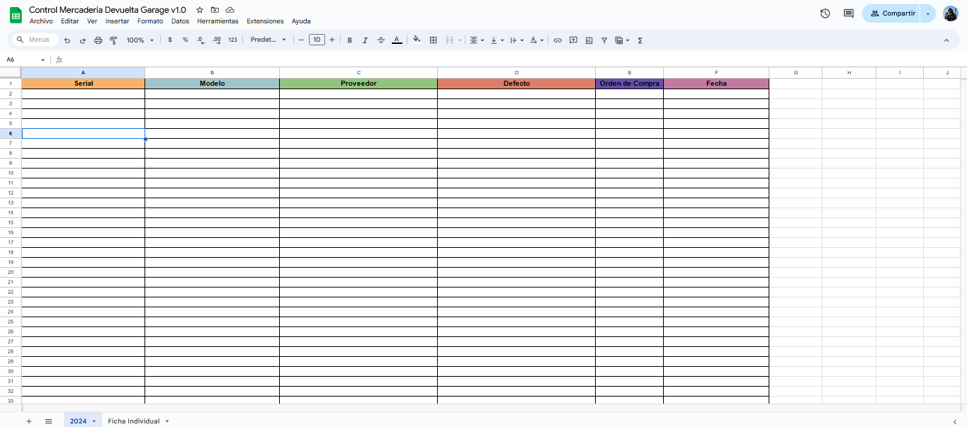
6/14/2024 | Doble Colecta Original Control Flex v5.3 | 2024-03-05 | 2024-04-05 | Se pudo arreglar definitivamente el problema del contador de la mañana de Entregar, ya que seguia existiendo el problema de que cuando un paquete pasaba de "Entregar" a "Problema" este se borraba de la cantidad de pedidos para preparar, y por tanto, el contador dejaba de funcionar bien pues su valor era estatico y no dinamico, es decir, no cambia en funcion de un parametro, la forma de resolver este problema era en base a la hora en que se embalaban los paquetes pero esto generaba 2 grandes problemas, el primero, el hecho de que en embalaje no se podia piquear nada de lo grande hasta se fuera la primer colecta, y ademas, la funcion de hora y fecha no funciona del todo bien ya que a veces la planilla se recarga, y estas funciones se recargan tambien modificando su hora, por tanto, no era un parametro fiable. Ahora bien, se coloco en la columna F:F un parametro que busca el numero de Tracking entre las cajas de la mañana, y si lo encuentra, es decir, el paquete fue piqueado, devuelve la misma palabra, como se puede ver en la segunda foto (aunque por propositos visuales, esta columna va a tener el texto invisible y no se va a ver, solo se ve en la foto para demostracion), luego, el contador de la mañana funciona de la siguiente manera, si la celda donde se ve el "Ok" esta vacia, devuelve la cantidad total de paquetes embalados hasta el momento, si la colecta de la mañana no pasa, devuelve 0 y por tanto, el del mediodia devolvera todos los paquetes embalados en el dia, y si la colecta paso, a partir de ese momento, el contador devuelve la cantidad de veces que aparece la palabra "Pickeado" en la columna F, de esta manera, si un paquete desaparece de la columna porque a pasado a ser "Problema", tambien lo hara su "Pickeado" en la columna F, y por tanto, el contador de la mañana devolvera un numero menos y su valor pasara a ser dinamico. Por tanto, si es importante mantener la buena costumbre de no piquear ningun paquete grande hasta que se vaya la colecta de la mañana. | 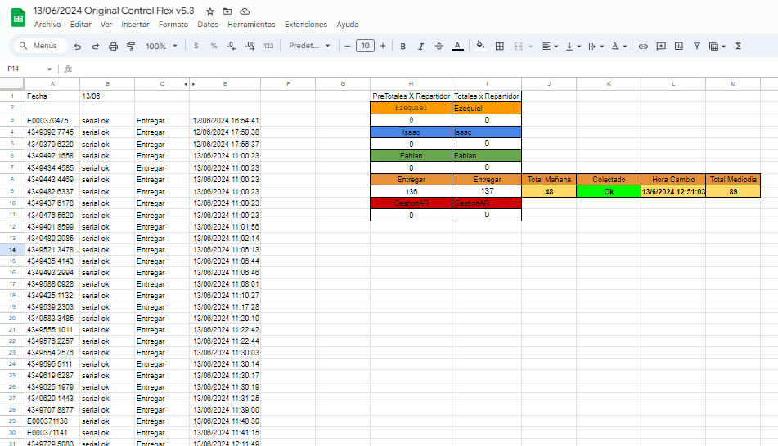 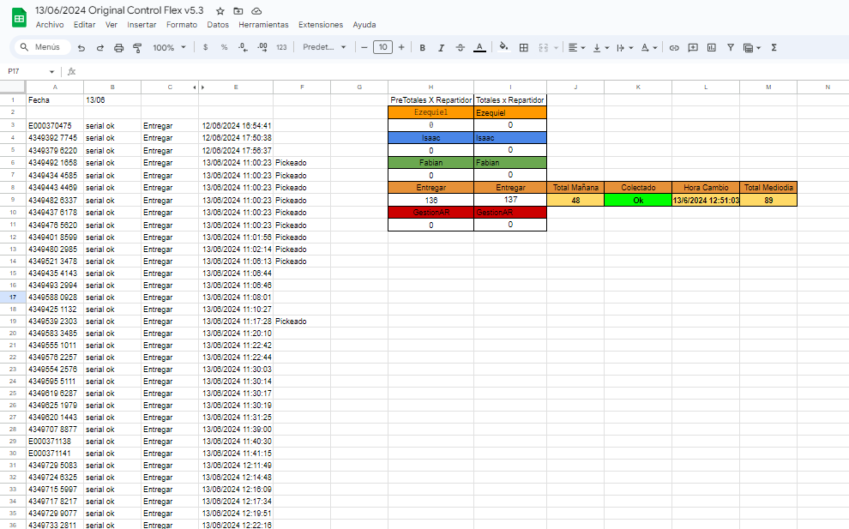
6/28/2024 | Original Seriales Guardados | 1.0 | 2024-01-01 | Se añadio una nueva columna que funciona para hacer un doble check de los seriales que uno esta cargando en sistema, si por alguna razon al terminar de cargar en la orden nos faltara un serial, podriamos copiar todos los seriales, pegarlos en la columna A debajo de los originales (separados para un mejor control) y activar la casilla F1, para que nos muestre cual es el serial que nos falta, en la columna B, todos daran FALSE, pues estaran repetidos, menos 1 que dara TRUE. |  | 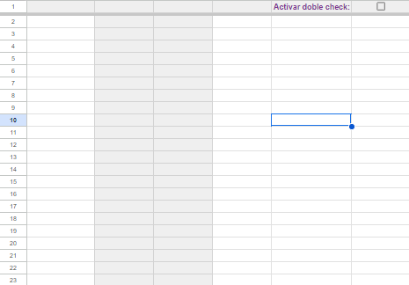
7/16/2024 | Control Full ML |  | 1.0 | Se creo una nueva planilla para llevar un registro en garage de todos los envios que se realizan a FULL, la misma cuenta con espacio para un promedio de 5 full por mes (aunque es muy sencillo agregar mas de ser necesario) y cada hoja recopila los datos de todo un año. El uso es muy simple, en la celda a la derecha de la que dice "Link y fecha", se debe pegar el link de la hoja del full correspondiente creada por Compras, la planilla por si sola importara los datos necesarios (aunque es muy probable que primero arroje un error, tras lo cual nos apoyaremos con el cursor sobre el y nos dira que le demos "Permiso de acceso" para poder leer la planilla, luego de hacer click, ya se solucionara). P.D: Es muy importante asegurarse que en la planilla del full, la primer hoja se llame "Hoja 1", de lo contrario la importacion no funcionara. | 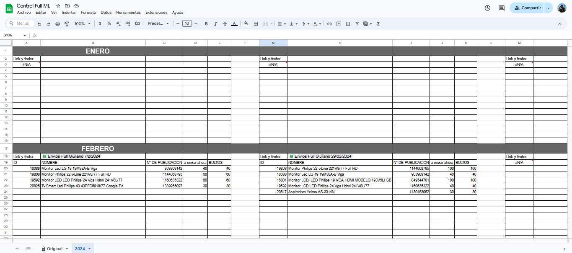
7/17/2024 | Original Seriales Guardados v1.2 | 2024-01-01 | 2024-02-01 | Se añadio un script, escrito el dia de la fecha, que agiliza muchisimo los tiempos al guardar seriales que han sido pegados y separados en columnas a traves de la funcion de "Dividir texto en columnas", lo que antes llevaba muchisimo tiempo, puesto que el colaborador debia copiar cada fila, y luego posicionarse en la celda correspondiente, para hacer click derecho, dirigirse a "Pegado Especial", y luego a "Transpuesto" (tarea que se complica muchisimo mas si se hace sin un mouse), ahora simplemente ha sido reemplazada por seleccionar todo el rango de celdas que correspondan (por ejemplo si tenemos 3 filas de 10 datos, empezando por la celda L5, seleccionaremos hasta la U7, como se muestra en la foto de al lado, y luego de seleccionarla, simplemente apretaremos Ctrl+Alt+Shift+0 y se pegaran todos los datos en la columna A. |  | 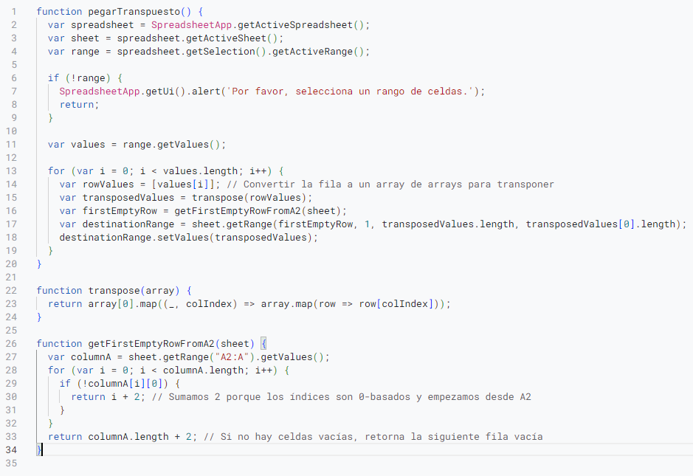
7/30/2024 | Original Armados v2.0 | 1.0 | 2.0 | Se modifico la planilla de Armado para poder tener un mejor control sobre las PC, a saber, los cambios que se hicieron fueron los siguientes: Antes: Preparado: Se ponia "Ok" en la columna L, y al hacerlo se arrojaba hora y fecha en la columna M Armado: Se ponia "Ok" en la columna N, sin hora ni fecha Ahora: Preparado: Se pone "Ok" en la columna L, y arroja hora y fecha en la columna M, ademas, se piquea la etiqueta en la columna N para un posterior control. Armado: Se pone "Ok" en la columna O y arroja hora y fecha en la columna P Recepción Depósito: Se busca mediante la etiqueta o el numero de pedido la PC bajada, y se cliquea en la columna Q, esto arroja hora y fecha en la columna R Ademas, se han modificado los permisos de edicion para que no haya interferencia entre sectores, de esta forma, los permisos seran los siguientes: Columnas A hasta K: Recepcion, Ventas y/o cualquier colaborador que cargue la PC en la planilla Columnas L, N y Q: Deposito Columna O: Servicio Técnico | 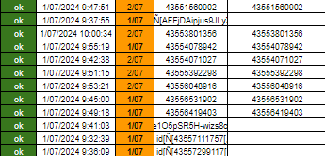 | 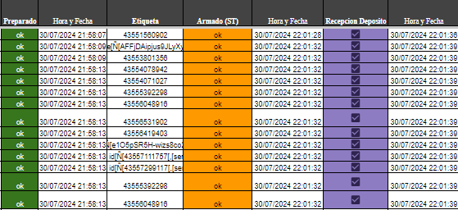
8/13/2024 | RENDIMIENTO DE DEPOSITO 2024 | 1.0 | 2.0 | Se creo un script para automatizar la tarea de anotar los totales de paquetes entregados por dia a Entregar, Colecta, Correo y OCA, lo que antes se hacia a mano y abriendo una por una cada planilla del dia y sumando, ahora se realiza automaticamente parandonos en la celda de Entregar correspondiente al primer dia del mes (como se ve en la primer imagen) apretando Ctrl+Alt+Shift+0, y lo mismo para la Colecta, buscamos el primer dia del mes y nos paramos en la celda correspondiente de OCASA (segunda imagen) y apretamos Ctrl+Alt+Shift+0 (no es necesario hacer lo mismo para Correo y OCA, estos resultados vienen solos con los de OCASA). Basicamente el script realiza lo siguiente: 1. Basado en la columna donde estamos parados, el script buscara en 2 carpetas distintas, "Controles Flex" para la columna B, "Controles OCASA" para la columna C. 2. Basado en la hoja en la que estamos, es el mes en que buscara dentro de la carpeta principal, por ejemplo "Agosto 2024". 3. Ahora, el script ira fecha por fecha buscando un archivo, yendo del 01 al 31 de cada mes (no importa si el mes tiene menos dias, simplemente no encontrara archivos para dichas fechas), por cada archivo que encuentre, por ejemplo, digamos que el 03/08/2024 fue el primer dia habil del mes, a partir de aca empezara a volcar los datos, desde la celda en la que nos paramos. 4. Dentro del archivo encontrado, el script buscara en la segunda hoja "Importacion de Datos", las celdas Q6, Q9 y Q12 para OCASA/CORREO/OCA y N9 para Flex, estas celdas nuevas contienen los totales de los paquetes ENTREGADOS en el dia, sin contar los cancelados. 5. Una vez obtenido el dato, el script lo escribira en la celda de la columna donde nos encontramos y bajara una fila, para, de esa manera, ir escribiendo hacia abajo todos los dias del mes. Es muy importante respetar la distancia de una fila entre una semana y la otra, pues tanto la fila vacia como la fila donde figura el titulo "OCASA", por ejemplo, funcionan como "sabado" y "domingo",
9/6/2024 | Original Seriales Guardados v2.0 | 2024-02-01 | 2.0 | Se creo un script para agilizar los tiempos de carga de los aereos, la funcion del script, es crear una hoja de seriales por cada producto dentro de un aereo, esa hoja ademas de ya estar preparada para la uniquidad de los seriales, toma por nombre de la hoja el serial y el codigo del producto, ademas de setear en la celda C1 la cantidad que debio haber venido en el aereo, asi las cosas, por ejemplo, si en el aereo se compraron procesadores Intel, tendremos una hoja llamada "19170 - BX8071512700" y la cantidad que debia venir en el aereo en la celda C1, para activar el script se debe, luego de crear una copia de la hoja "Original Seriales Guardados" y renombrandola como "Aereo -fecha del dia- Seriales Guardados", debemos poner en la celda H1 el nombre de la hoja correspondiente al aereo que llego, por ejemplo "A0282024" y en la celda J1 el rango de productos que necesitamos, empezando por A2 y hasta la ultima fila donde haya un producto, por ejemplo si en la fila 53 esta el ultimo, pondremos: "A2:A53", luego de esto, presionamos Ctrl+Alt+Shift+9 y el script empezara a funcionar. | 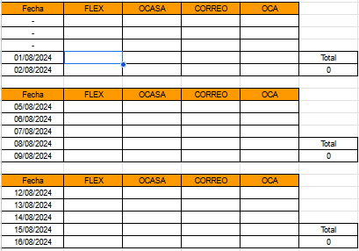 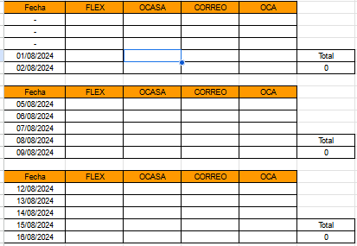 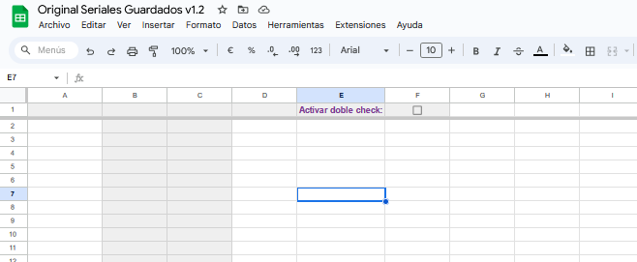 | 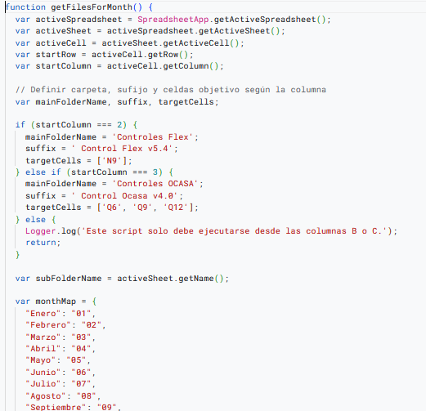 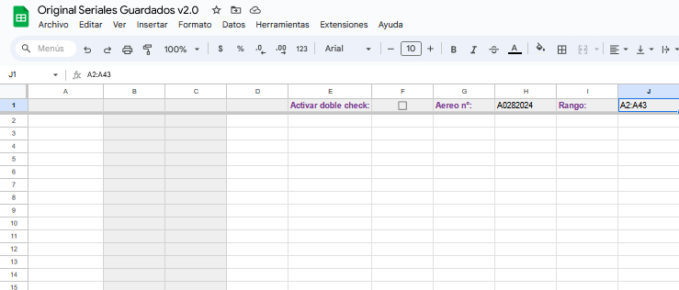
9/26/2024 | AntiCagadas 2.0 | 1.0 | 2.0 | Se modifico la hoja de comprobacion de seriales para que detectar anomalias sea muchisimo mas facil y legible. La planilla funciona de la misma manera, en la columna E se piquean (o pegan) todos los seriales que tenemos en sistema, y en la columna H, todos los que tenemos en fisico, en base a esto, hay 4 instancias que existen y se declaran de la siguiente manera: Verde: En columna A: El serial en la fila correspondiente se encuentra en la columna de FISICO. Es decir, si estamos parados en la fila 1, siginifica que el serial en E1 se encuentra en algun lado de la columna H. En columna B: El serial en la fila correspondiente se encuentra en la columna de SISTEMA. Es decir, si estamos parados en la fila 1, siginifica que el serial en H1 se encuentra en algun lado de la columna E. Naranja: En columna A: El serial en la fila correspondiente esta duplicado en FISICO. En columna B: El serial en la fila correspondiente esta duplicado en SISTEMA. Rojo (Solo en columna A): El serial en la fila correspondiente esta solo en SISTEMA, es decir, no esta entre los seriales de la columna H. Amarillo (Solo en columna B): El serial en la fila correspondiente esta solo en FISICO, es decir, no esta entre los seriales de la columna E. Ademas, hay 3 contadores: - Contador de seriales en SISTEMA - Contador de seriales en FISICO - Contador de seriales que estan OK (o sea, que estan tanto en sistema como en fisico) Si los 3 contadores tienen el mismo numero, se pintaran de verde, lo que significa que hemos resuelto cualquier diferencia que se haya presentado (3er imagen).
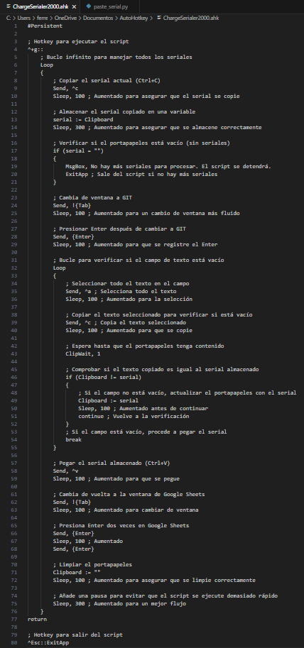
9/30/2024 | Sistema GIT (Ordenes de compra) |  |  | Se creo un script que automatiza la carga de los seriales desde una hoja de Google Sheets y los carga uno por uno en la lista de empaque, el script es lanzado mediante la combinacion Ctrl+Shift+G, y se necesita el programa AutoHotKey para poder ejecutarlo. Los pasos para lanzar el script son: 1. Localizado el archivo del script en la carpeta correspondiente, se le hace doble click para que se ejecute en segundo plano 2. Nos posicionamos en el campo de texto donde siempre pegamos los seriales 3. Nos posicionamos en la primer celda en la hoja de Google Sheets 4. Apretamos Ctrl+Shift+G y el script cargara los seriales por su cuenta NOTA: El script solo automatiza lo que nosotros tecleamos, no hace, ni CONSULTAS AL GIT, ni VERIFICA que los seriales han sido cargados, por ende, no es %100 de fiar, y luego de que el script haya finalizado, hay que revisar si faltaron seriales por cargar. NOTA 2: De ser asi, procederemos a copiar todos los seriales cargados, pegarlos en la hoja de Google Sheets, separarlo por columnas, copiar todo, y pegarlo debajo de los seriales para que con el verificador de uniquidad nos diga cuales fueron los seriales faltantes. EXPLICACION BREVE DE LA FUNCION DEL SCRIPT 1. Ctrl+C -- Copiamos el serial sobre el que estamos parados 2. El script almacena en una variable el serial copiado 3. Alt+Tab -- Cambiamos de ventana al GIT 4. Enter -- Por si el ultimo serial no se cargo y en la pagina hay un cartel de warning abierto, este ENTER lo va a cerrar 5. Entramos en el siguiente loop: a. Ctrl+A -- Seleccionamos todo el texto que haya en el campo donde vamos a pegar el serial b. Ctrl+C -- Copiamos lo que seleccionamos c. El script verifica si lo que copiamos es igual al serial que guardamos en la variable d. Si el campo no estaba vacio (porque el GIT todavia estaba procesando el serial anterior), lo que copiamos y el serial guardado van a ser distintos, ergo, se volvera a repetir el paso 5 indefinidimente hasta que lleguemos a d2. d2. Si el campo estaba

